Toelichting
 | Project: | Programmeren voor constructeurs | Versie: | 1.00
 | Onderdeel: | Gestapelde profielen
 | Datum: | 2020-02-19

Toelichting

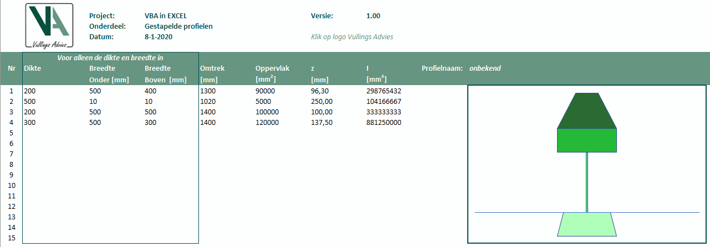
Gestapelde profielen |  |  |  |  | Gestapelde profielen
In gestapelde profielen worden enkele geometrische profiel eigenschappen bepaald zoals |  |  |  |  | Toegepaste formules voor de verschillende berekeningen. Het gaat om de basis vormen: driehoek,
de omtrek, oppervlak, zwaartepunt en kwadratisch oppervlaktemoment (traagheidsmoment). |  |  |  |  | rechthoek en trapezium.
Het gewenste profiel is opgebouwd uit een drietal basis vormen die op elkaar worden gestapeld.
De basis vormen zijn een rechthoek, driehoek en trapezium.
Van de basis vormen moet de dikte (hoogte) worden ingevoerd, de breedte onder en de breedte boven.
De overige gegevens worden automatisch berekend. Het resultaat wordt naast de invoer weergegeven
in een eenvoudige grafische voorstelling van het gestapelde profiel. Alle afzonderlijke onderdelen zijn
weergegeven in een andere kleur. In dit geval kunnen er maixmaal 15 basis vormen op elkaar worden
gestapeld.

In dit Excel document zijn er twee verschillende manieren gebruikt om de berekeningen uit te voeren.
In werkblad "Profiel" wordt alles met behulp van VBA gedaan, inclusief de invoer met behulp van een invoerformulier.
In werkblad "Profiel2" wordt alles met behulp van Excel en VBA in de vorm van eigen functies.
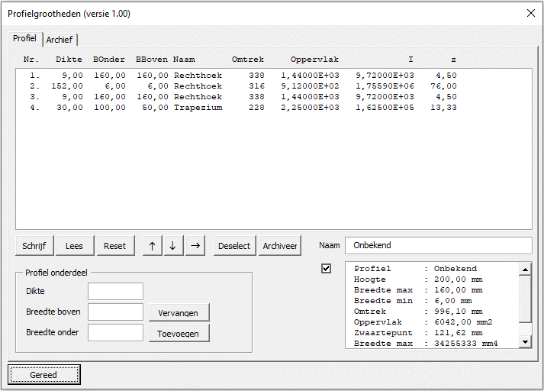
Werkblad "Profiel" - tab "Profiel" |  |  |  |  | Werkblad "Profiel2"
Door op het logo te klikken wordt een VBa menu gestart waarin de invoerwaarden van het werkblad wordt gelezen |  |  |  |  | Op werkblad "Profiel2" zijn twee gelijke tabellen opgenomen met profiel gegevens. De eerste tabel
en worden automatisch alle profielgrootheden berekend. De invoerwaarden kunnen in het formulier verder worden |  |  |  |  | is een tabel zoals die normaal in Excel worden uitgewerkt. Met Excel functies worden dezelfde geometrische
bewerkt. Dit kan ook samen worden gebruikt door de invoer te wijzigen in het werkblad zelf. De berekeningen worden |  |  |  |  | eigenschappen berekend.
gedaan op het moment dat op de knop "Lees" wordt geklikt. De informatie op het werkblad "Profiel" wordt opnieuw |  |  |  |  | In de tweede tabel zijn dezelfde berkeningen uitgewerkt, maar nu met eigen functies (zie VBA module "Mod_Profiel2")
gelezen waarbij alle gegevens in het formulier worden overscherven. |  |  |  |  | er kan een vergelijk worden gemaakt tussen de 3 verschillende manieren om berekeningen uit te voeren.
Als er wijzgingen in de invoer worden aangebracht via het invoerformulier, kunnen deze gegevens terug op het werkblad |  |  |  |  | 1) Gebruik van alleen maar VBA en formulieren.
worden geplaatst door op de knop "Schrijf" te klikken. Dan worden alle invoerwaarden op het werkblad overschreven. |  |  |  |  | 2) Gebruik van eigen functies en Excel functies samen.
Onderdeel van het uitvoeren van de berekeningen is het genereren van een tekening van het profiel. Dit wordt automatisch |  |  |  |  | 3) Gebruik van alleen Excel functies.
gedaan op het moment dat het profiel wordt berekend. Een herberekening wordt altijd uitgevoerd zodra er in het formulier een
wijziging in de invoerdate wordt aangebracht. |  |  |  |  | Een vergelijk zal de voor iedereen de voor- en nadelen van de verschillende methoden zichtbaar maken.
Wijzigingen kunnen worden aangebracht door: |  |  |  |  | Enkele verschillen zijn ook weergegeven op werkblad "Profiel2" zelf.
1) Voer een nieuwe basis vorm toe door een nieuw "profiel onderdeel" toe te voegen met de knop "Toevoegen".
2) Selecteer een profiel onderdeel (basis vorm) uit de lijst en wijzig deze met de knop "Vervangen".
3) "Reset" verwijderd alle gegevens uit het formulier en kan een geheel nieuw profiel worden samengesteld.
4) Met de pijl knoppen kan het geselecteerde onderdeel (basis vorm) worden gewijzigd van locatie.
5) Met de knop "Archiveer" wordt het profiel opgeslagen op het werkblad "Archief". Tevens wordt een
grafische preview (JPG) van het profiel opgeslagen op de hardeschijf.
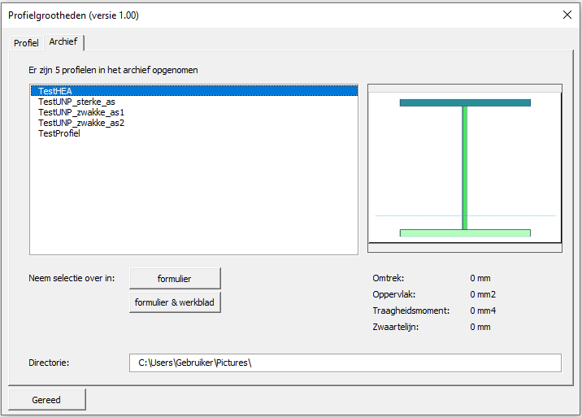
Werkblad "Profiel" - tab "Archief"
Als in voorgaande tab "Profiel" op de knop "Archief" wordt geklikt wordt het profiel opgeslagen op werkblad "Archief".
Het nieuwe profiel wordt automatisch aan de lijst toegevoegd. Er wordt ook een preview gemaakt en opgeslagen op de
hardeschijf. De betreffende directory is aangegeven op het formulier en kan naar wens worden gewijzigd. Hou er rekening mee
dat de verwijzingen naar de betreffende previews ook in de archieflijst worden opgeslagen (de laatste kolom). Indien de directorie
wordt gewijzigd op het formulier wordt dit niet gedaan in de archieflijst. De "oude" previews blijven op de "oude" locatie op de
hardeschijf staan.

Maak een selectie van het gewenste profiel in de lijst. De preview van het geselecteerde profiel wordt zichtbaar.
Klik op de knop "formulier" en de gegevens van de geselecteerde profiel worden opgenomen in het formulier "Profiel".
De oude gegevens worden allen overschreven. Ook wordt er een nieuwe berekening uitgevoerd. De gegevens op het werkblad
worden niet aangepast.
Klik op de knop "Formulier & werkblad" gebeurd er hetzelfde als bij "formulier", maar de gegevens worden nu ook in het werkblad
verwerkt. Alle oude gegevens worden ook hier overschreven.

Let op
Als er een profiel uit het archief wordt geselecteerd wordt de preview ook op het werkblad "Profiel" weergegeven.
Dit kan ongedaan worden gemaakt door het formulier opnieuw te openen en te sluiten.
Een mogelijke optimalisatie is het herstel van dit ongemak.

